Sheet1
󰊱 MBC컨벤션진주
① 가격(VAT 포함)
예식홀명 | 식비 |  | 대관료, 장식비 (10:40,14:00시 이후) |  | 골든타임 대관료 (11:20분12시~13시) | 선택품목 가격
 |  |  |  |  |  | 폐백 | 식음료 추가 | 장식 추가 | 연출 추가 | 행사 진행 | 영상 촬영 | 사진 촬영 | 기타 옵션
1관(컨벤션홀) | 기본 250명 | 45,000원 | 대관 | 3,000,000원 | 3,800,000원 | 300,000원 | 주류 5,000원 음료 2,000원 | - | 대관비용에 포함 | 대관비용에 포함 | 대관비용에 포함 | 대관비용에 포함 | 주례비 150,000원 본식사회자 200,000원~250,000원 본식도우미 100,000원 부케 개인준비
 | 추가 1명당 | 45,000원 | 장식비 | 대관비용에 포함 | 대관비용에 포함
2관(캐슬홀) | 기본 150명 | 45,000원 | 대관 | 2,500,000원 | 3,500,000원 | 300,000원 | 주류 5,000원 음료 2,000원 | - | 대관비용에 포함 | 대관비용에 포함 | 대관비용에 포함 | 대관비용에 포함 | 주례비 150,000원 본식사회자 200,000원~250,000원 본식도우미 100,000원 부케 개인준비
 | 추가 1명당 | 45,000원 | 장식비 | 대관비용에 포함 | 대관비용에 포함
3관(채플홀) | 기본 150명 | 45,000원 | 대관 | 2,500,000원 | 3,500,000원 | 300,000원 | 주류 5,000원 음료 2,000원 | - | 대관비용에 포함 | 대관비용에 포함 | 대관비용에 포함 | 대관비용에 포함 | 주례비 150,000원 본식사회자 200,000원~250,000원 본식도우미 100,000원 부케 개인준비
 | 추가 1명당 | 45,000원 | 장식비 | 대관비용에 포함 | 대관비용에 포함

② 계약해지에 따른 위약금 및 환급에 관한 산정기준
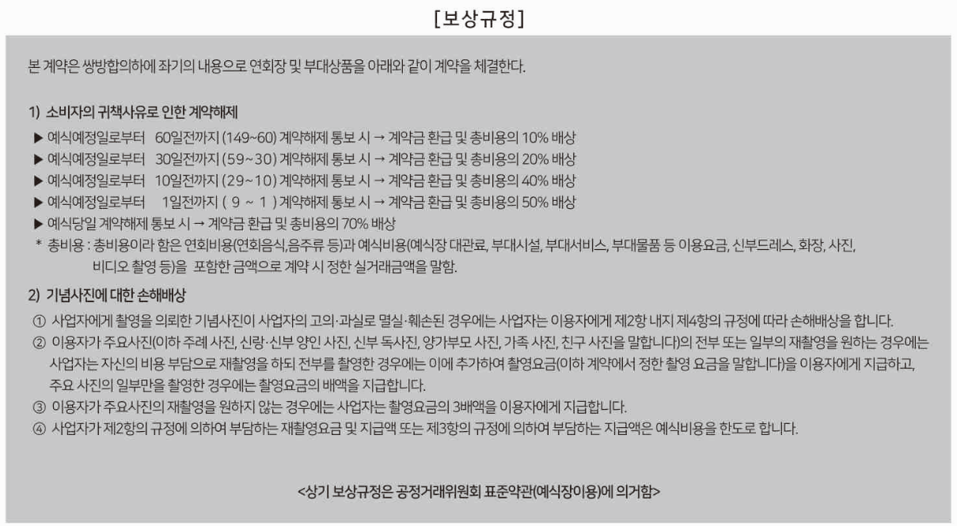

※ 위약금 산정 기준은 소비자 및 사업자 귀책사유 모두 동일하게 적용

